Riesgos TOTAL
 |  |  |  | Riesgo Inherente |  |  |  |  |  |  |  |  | Riesgo Residual
 | PROCESO | DEPENDENCIA | RIESGOS 2022 | Probabilidad | Impacto | Zona de riesgo | TIPO DE RIESGO | CONTROL 1 | CONTROL 2 | CONTROL 3 | CONTROL 4 | # controles | Probabilidad | Impacto | Zona de riesgo

 | DIRECCIÓN GENERAL
 | Control ético y disciplinario | Control Disciplinario interno | Vencimiento de términos frente a las conductas de los sujetos procesales, de acuerdo a los terminos de prescripción | 1 | 3 | Moderado | Gestión | Realizar seguimiento a los procesos disciplinarios verificando cumplimiento de los terminos. |  |  |  | 1 | 1 | 2 | Bajo
 |  | Control Disciplinario interno | Omitir manipular o direccionar información de los procesos disciplinarios para beneficio propio o de un tercero | 1 | 4 | Alto | Corrupción | Realizar sensibilizaciones y socializaciones de la normas y sanciones en materia disciplinaria, así como el actuar con fundamento en los principios y valores. |  |  |  | 1 | 1 | 3 | Moderado
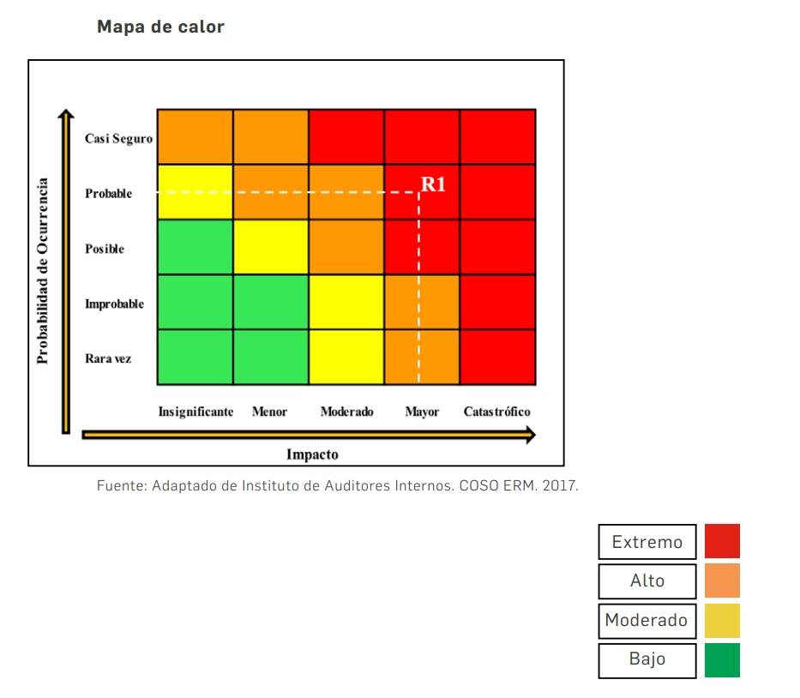
 | SUBDIRECCIÓN ADMINISTRATIVA Y FINANCIERA
 | Administración Financiera | Contabilidad y Costos | Estados Financieros con información inconsistente | 1 | 3 | Moderado | Gestión | Incluir dentro de la circular de cierre contable los lineamientos para la entrega de la información contable. | Realizar seguimiento a la producción a través la ordenes de trabajo. | Realizar tomas físicas aleatorias a un mínimo de tres (3) productos y una toma física general por parte del grupo contabilidad y costos de los inventarios de materias primas e insumos y producto terminado a cargo del almacen general. |  | 3 | 1 | 3 | Moderado
 |  | Presupuesto | Certificados de Disponibilidad Expedidos por el Rubro Errado. | 1 | 3 | Moderado | Gestión | Verificación de la información suministrada contra el plan anual de adquisiciones (certificados de disponibilidad presupuestal) |  |  |  | 1 | 1 | 3 | Moderado
 |  | Presupuesto | Registros Presupuestales Elaborados Sin el Lleno de los Requisitos. | 1 | 3 | Moderado | Gestión | Realizando la verificación de la información contra el contrato y demás solicitudes. | Verificar los tiempos de respuesta de las solicitudes allegadas a la dependencia. |  |  | 2 | 1 | 3 | Moderado
 |  | Presupuesto | Compromisos de la Reserva Presupuestal SIIF No Ejecutados | 2 | 4 | Alto | Gestión | Realizar seguimiento y control a la ejecución presupuestal de los contratos. |  |  |  | 1 | 2 | 4 | Alto
 |  | Tesorería | Impuestos Nacionales, Distritales y Municipales, Presentados y Pagados por Fuera de los Términos Establecidos | 4 | 2 | Alto | Gestión | Revisar la información previa a liquidar y presentar en los formularios de impuestos teniendo en cuenta el calendario tributario. | Revisar las fechas de programación de pago de los impuestos con las fechas reales de pago. |  |  | 2 | 4 | 2 | Bajo
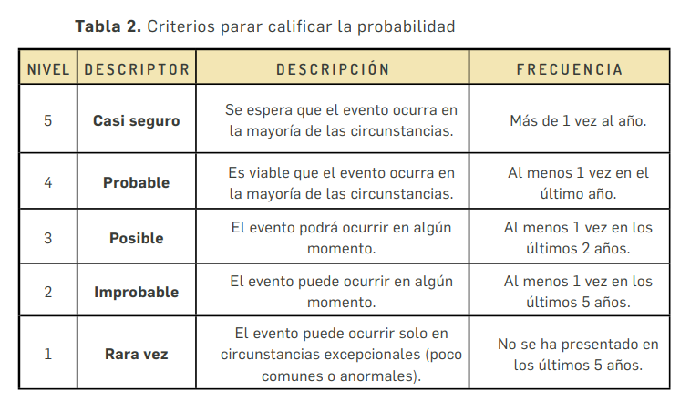
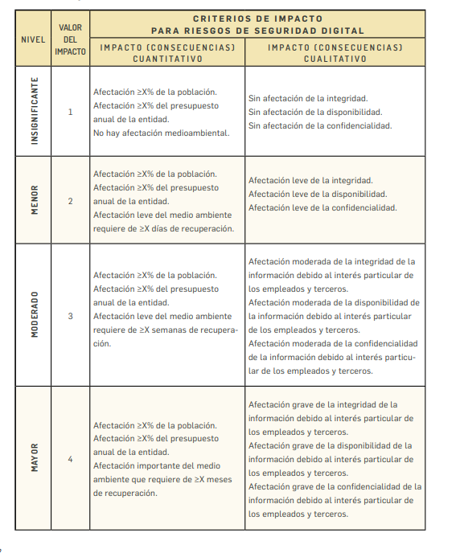
 |  | Presupuesto, Central de Cuentas, Contabilidad y Costos y Tesorería. | Pagar cuentas no acorde a lo establecido en el contrato para beneficio propio o de un tercero. | 3 | 4 | Alto | Corrupción | Revisar ejecución presupuestal en el contrato, el objetivo y el valor. | Verificación de la información suministrada y registrada por el tipo de contribuyente de acuerdo a su calidad tributaria. | Verificar que la obligación para pago este acorde a la información registrada en el sistema y en los anexos. |  | 3 | 3 | 4 | Extrema
 | Direccionamiento del Talento Humano | Talento Humano | Bateria psicosocial con resultados sobre el riesgo alto o muy alto. | 3 | 3 | Moderado | Gestión | Estructuración y desarrollo de un plan de mejora, según el resultado de la bateria psicosocial. |  |  |  | 1 | 3 | 2 | Moderado
 |  | Talento Humano | Personal sin perfil para desempeñar el empleo asignado | 4 | 4 | Extrema | Gestión | Informar a la alta dirección, las novedades frenta a la reubicacióny vinculación del personal que no cumpla con el perfil del empleo. | Diligenciar lista de chequeo con el fin de verificar la entrega de documentación requerida y el cumplimiento de los diferentes requisitos. | Verificar con la secretaria la educación las certificaciones academicas. |  | 3 | 3 | 3 | Alto
 |  | Talento Humano | Fuga de conocimiento de los servidores públicos del Fondo Rotatorio de la Policía. | 2 | 3 | Moderado | Gestión | Recopilar el conocimiento en cuanto a las experiencias, vivencias, lecciones aprendidas, iniciativas, ya sean positivas o negativas a las dependencias de la entidad. | Gestionar la recopilación de conocimiento de las dependencias de la entidad a través de los servidores públicos padrinos, que reciban el conocimiento de los cargos de mayor relevancia para operación normal de los procesos. |  |  | 2 | 2 | 3 | Moderado
 |  | Talento Humano | Afectaciones generadas a los Funcionarios del Fondo Rotatorio de la Policía por Pandemia COVID - 19 | 4 | 5 | Extrema | Gestión | Verificar el correcto cumplimiento con las normas de bioseguridad impartidas por el gobierno nacional y las internas de la entidad. | Verificar el cumplimiento de las directrieces |  |  | 2 | 4 | 5 | Extrema
 |  | Talento Humano | Eventos mortales de los servidores públicos expuestos a riesgo laboral. | 5 | 5 | Extrema | Gestión | Realizar socialización de los riesgos de Seguridad y Salud en el trabajo y evaluar sus resultados. | Campañas y comparendos a quien incumpla el uso de Elementos de protección personal y elementos de seguridad. | Realizar control de cumplimiento del protocolo de bioseguridad a los servidores públicos de la entidad. | Verificar la activación en la plataforma virtual a la fecha de ingreso de los servidores públicos. | 4 | 4 | 5 | Extrema
 |  | Talento Humano | Servidores Publicos con perdida de capacidad laboral mayor al 50% en el Fondo Rotatorio de la Policía. | 4 | 4 | Extrema | Gestión | Seguimiento y control a los casos con recomendaciones y restricciones medicas. | realizar actividades de prevención y promoción, |  |  | 2 | 2 | 3 | Moderado
 |  | Talento Humano | Posibilidad de recibir o solicitar dádiva o beneficio por direccionamiento de vinculación en favor propio o de un tercero. | 4 | 4 | Extrema | Corrupción | Definir políticas y directrices impartidas por la alta dirección para el reclutamiento del personal. | Revisando el cumplimiento de los requisitos del perfil (estudio - experiencia) establecidos en el manual específico de funciones y competencias los requisitos establecidos. |  |  | 2 | 3 | 4 | Extrema
 |  | Talento Humano | Liquidación en forma incorrecta para pago a beneficio propio o de un tercero. | 3 | 4 | Extrema | Corrupción | Socialización del código de integridad y firma del compromiso ético. | Verificar en los cargos que tiene responsabilidad de nómina, seguridad social, viaticos y liquidación definitiva de prestaciones sociales, capacitación y bienestar contra los soportes físicos y magnéticos de forma aleatoria. | Capacitación en normatividad o en el aplicativo inforpo. |  | 3 | 3 | 4 | Extrema
 | Telemática | Telemática | Servicios de misión crítica de la plataforma TIC operando con Inestabilidad e interrupción. | 4 | 4 | Extrema | Gestión | Reuniones de seguimiento al plan anual de adquisiciones del grupo Telemática con los administradores de la plataforma TIC. | Mediante la aplicación de los formatos de informe de supervisión verificar las actividadesde mantenimiento realizadas a los servidores de misión critica. | Monitoreoa través de softwarea la infraestructura TI de la Entidad, mediante el cual se permita evidenciar si se han presentado fallas las soluciones aplicadas para el reestablecimiento de los servicios. |  | 3 | 1 | 3 | Moderado
 |  | Telemática | Información de bases de datos con perdida parcial o total | 2 | 4 | Alto | Gestión | Realizando seguimiento a través de las herramientas de monitoreo y de acuerdo a las actividades descritas en el protocolo de pruebas y restauración de las bases de datos del Fondo Rotatorio de la Policía. |  |  |  | 1 | 1 | 3 | Moderado
 |  | Telemática | Fuga de información confidencial de la entidad. | 4 | 4 | Extrema | Corrupción | Informar al grupo Telemática a a través de correo electrónico con un mecanismo de control con la información las novedades de retiro, vacaciones, traslados e incapacidades de personal una vez se presenten a fin de que se relice la desactivación de los usurios correspondientes, | Realziar la desactivación de los usurios de los funcionarios retirados, en vacaiones, incapacidad, previa notificación del grupo talento humano para todos los sistemas y aplicativos de la Entidad. | Realizar campañas informativas enfocadas a brindar tips para evitar la fuga de información de la entidad. |  | 3 | 3 | 3 | Alto
 | Administración Logística | Logística | Perdida de activos de propiedad y en uso del Fondo Rotatorio de la Policía. | 3 | 4 | Extrema | Gestión | Realizar sensibilizaciones a los servidores públicos del grupo logistica de las sedes de la entidad con el fin de que se decumplimiento a los mantenimientos preventivos y correctivos, incluyendo a conductores. | Verificar periodicamente el estado de instalaciones locativas, parque automototor y equipo de soporte. |  |  | 2 | 2 | 4 | Alto
 |  | Almacén General | Servidores Públicos de los Grupos Logística y Almacén General Afectados en su Integridad Física | 3 | 5 | Extrema | Gestión | Revisar, inspeccionar y observar el uso de los EPP al personal en las bodegas de almacen general en funza y muzu y el personal a cargo del grupo logistica. |  |  |  | 1 | 3 | 4 | Extrema
 |  | Almacén General | Perdida por obsolecencia o mal uso de materias primas e insumos, suministros y activos fijos. | 4 | 4 | Extrema | Gestión | Realizando inventario de las materias primas e insumos e informando a las dependencias las existencias de inventario. | Realizar entrega de los activos fijos de cada funcionario de cada funcionario de la entidad mediante acta de asignación de elementos. |  |  | 2 | 3 | 4 | Extrema
 |  | Almacén General | Entrega de producto terminado incumpliendo condiciones contractuales de distribución. | 4 | 4 | Extrema | Gestión | Solicitar la inclusión en el plan anual de adquisiciones la necesidad del servicio de transportepara productos terminados. | Realizar control de producto por caja en area de empaque. | Seguimiento a las guías de entrega de producto terminadoal cliente de acuerdo al plan de distribucióno condiciones contractuales pactadas. |  | 3 | 3 | 4 | Extrema
 |  | Almacén General | Recepción bienes y servicios sin el cumplimiento de los requisitos establecidos en favorecimiento propio o de un tercero. | 5 | 5 | Extrema | Corrupción | A partír del diagnóstico y plan de mantenimiento y cronograma, justificar los bienes y servicios para el mantenimiento correctivo y preventivo del Fondo Rotatorio de la Policía. | Elaborar el manual logístico con tablas de consumos por bienes y servicios para realizar los mantenimientos correctivo y preventivo. | Asegurar en la designación del supervisor de los contratos no sea el dueño de la necesidad. | Actualziar, revisar y hacer seguimiento mensual a la matriz de control para la recepción de contratos suscritos con terceros, con el fin de programar la recepción de bienes y servicios. | 4 | 5 | 5 | Extrema
 |  | Almacén General | Perdida por hurto de elementos almacenados en las bodegas del almacén general para beneficio propio o de un tercero. | 4 | 5 | Extrema | Corrupción | Realizar inspección a la seguridad de las bidegas del almacén General. |  |  |  | 1 | 3 | 5 | Extrema
 | Gestión documental | Gestión documental | Documentos destruidos sin el cumplimiento de los requisitos de disposición final para la eliminación. | 4 | 3 | Alto | Gestión | Revisión minuciosa de los documentos extraidos del inventario documental para eliminar. | Capacitación en normatividad archivistica alos funcionarios que realizan esta actividad. |  |  | 2 | 3 | 3 | Alto
 |  | Gestión documental | Deterioro, perdida o hurto de documentación de los archivos gestión, central e histórico. | 4 | 4 | Alto | Gestión | Reinducción al personal en el manejo y conservación de los documentos. | Seguimiento al cumplimiento del manual del sistema integrado de conservación. | Realizando visitas a los archivos de gestión de las dependencias. |  | 3 | 3 | 3 | Alto
 |  | Almacén General | Acción u omisión en la entrega de los documentos que ingresan mediante la ventanilla de radicación o que reposan en los archivos de gestión, central e historico de la entidad para beneficio propio o de un tercero. | 4 | 5 | Extrema | Corrupción | Gestionar sensiblizaciones al interior del grupo sobre la Ley 1952 de 2019. Ley 1712 de 2014 y firma de acuerdo ético para los funcionarios del proceso gestión documental e indice de información reservada y clasificada. | Revisión de la aplicación del listado de temas y estandarización asuntos y funcionarios cuando se realice la recepción de documentos. |  |  | 2 | 2 | 5 | Extrema
 | SUBDIRECCIÓN OPERATIVA
 | Gestión contractual | Adquisiciones y contratos | Incumplimiento en la ejecución y entrega de los bienes y servicios de contratos con terceros | 5 | 4 | Extrema | Gestión | Realizar sensibilizaciones a los supervisores externos e internos en cuanto al cumplimiento de sus responsabilidades y compromisos. | Elaborar y aplicar lista de chequeo para la revisión y el control para los estudios y documentos previos. | Realizar acompañamiento a las unidades ejecutoras en la definición de estudios y documentos previos que lo requieran. |  | 3 | 4 | 4 | Extrema
 |  | Convenios y Contratos Interadministrativos | Incumplimiento en la suscripción de las actas de liquidación de los acuerdos, covenios y/o contratos interadministrativos. | 3 | 4 | Alto | Gestión | Realizar comunicado interno y/o correo electrónico solicitando al grupo ADCON la liquidación de los contratos con terceros. | Comunicado oficial a las diferentes entidades contratante, solicitando la liquidación de los acuerdos, convenios y/o contratos interadministrativos. |  |  | 2 | 2 | 4 | Alto
 |  | Construcciones | Obras nuevas, obras de mantenimiento civiles, consultoria, interventorias inconclusas. | 3 | 3 | Bajo | Gestión | Revisar la correcta aplicación de las fichas de requisitos previos establecidas. | Gestionar la divulgación de los términos en que se deben radicar los estudios y documentos previos para proyectos de infraestructura. |  |  | 2 | 1 | 2 | Bajo
 |  | Construcciones | Afectación a la integridad de los servidores públicos en las visitas técnicas realizadas a las obras. | 2 | 5 | Alto | Gestión | Coordinar con los comandantes de departamentos de ser necesario el apoyo de seguridad y traslado de los funcionarios en comisión. |  |  |  | 1 | 1 | 4 | Alto
 |  | Operaciones de comercio exterior | Elementos en transito en OCOEX extraviados | 2 | 4 | Moderado | Gestión | Realizar concientización de la responsabilidad e importancia de aplicar a cabalidad los controles establecidos para el manejo de las mercancias en transito en el deposito aduanero. | Realizar inspección de seguridad de las instalaciones del depósito, incluyendo la entrada de personal. |  |  | 2 | 1 | 3 | Moderado
 |  | Operaciones de comercio exterior | Operaciones de comercio exterior realizadas por fuera de los tiempos establecidos. | 3 | 4 | Alto | Gestión | Verificar o llevar el control de los plazos de ejecución de cada operación. |  |  |  | 1 | 2 | 4 | Alto
 |  | Adquisiciones y contratos, Convenios y Contratos Interadministrativos, Construcciones, Operaciones de comercio exterior | Posibilidad de recibir o solicitar cualquier dadiva o beneficio a nombre propio o de terceros para beneficiar a un proponente | 4 | 5 | Alto | Corrupción | Soporte de correos dando aval por parte del jurídico del proceso y verificar los estudios y documentos previos realizados, alcances a los estudios y adendas, garantizando la participación de la pluralidad de oferentes. | Socialización a los funcionarios del grupo COVIN, sobre el tratamiento de información y documentación confidencial o sesible y firma de compromiso de confidencialidad para divulgación de información a terceros. | Realizar pruebas de poligrafia a los funcionarios que ejercen las funciones de supervisión de proyectos. | Vefificar los bienes nacionalizados vs bienes de los convenios y/o contratos suscritos. | 4 | 3 | 4 | Alto
 | Créditos | Créditos y cartera | Ejecución indebida de los dineros para el programa de créditos y/o administración inadecuada de la respectiva cartera. | 4 | 4 | Extrema | Gestión |  | Realizar actividades de verificación al personal del grupo, frente a la aprobación de los lineamientos y demás reglamentación interna | Conciliar las cifras registradas con el grupo de contabildiad y costos. | Realizar la visita de verificación ed las condiciones en las que se custodian y conservan las solicitude de crédito que reposan en el archivo central de la entidady archivo de gestión del grupo créditos y cartera. | 4 | 3 | 4 | Extrema
 |  | Créditos y cartera | Posibilidad de recibir o solicitar cualquier dadiva o beneficio a nombre propio o un tercero por la ejecución indebida de los dineros para el programa de créditos y/o administración inadecuada de la respectiva cartera. | 3 | 4 | Alto | Corrupción | Verificación aleatoria del lleno de los requisitos al 10% de las solicitudes de crédito aprobadas. | Verificar el comportamiento de la cartera en forma aleatoria a una muestra del 2% del total de las obligaciones pendientes por el total de créditos otorgados. |  |  | 2 | 2 | 4 | Alto
 | Industrial | Fábrica de Confecciones | Perdida económica para el proceso industrial | 5 | 5 | Extrema | Gestión | Realizar seguimiento a los tiempos establecidos en el plan anual de adquisiciones. | Gestionar capacitaciones del personal por competencias. | Realizar mantenimientos y adquisición de nuevas maquinas de acuerdo con la referenciación con la industria de nuevas tecnologias y adquisición de maquinaria. |  | 3 | 3 | 4 | Extrema
...
 |  |  |  |  | Impacto | Zona de riesgo | TIPO DE RIESGO | CONTROL 1 | CONTROL 2 | CONTROL 3 | CONTROL 4 | # controles | Probabilidad | Impacto | Zona de riesgo
 |  |  |  |  | 3 | Moderado | Seguiridad de la información | Realizar control de ejecución de comandos de súper usuario. | Realizar control de usuarios. | Realizar control de distribución masiva de cualquier tipo de archivos. |  | 3 | 1 | 3 | Moderado
 |  |  |  |  | 2 | Bajo | Seguiridad de la información | Realizar custodia de documentos. |  |  |  | 1 | 1 | 2 | Bajo
 |  |  |  |  | 1 | Bajo | Seguiridad de la información | Monitoreo del acceso no autorizado. | Almacenamiento seguro de los documentos sensibles . |  |  | 2 | 1 | 1 | Bajo
 |  |  |  |  | 2 | Bajo | Seguiridad de la información | Realizar plan de pruebas y Back Up. | Control de las pruebas de Back Up |  |  | 2 | 1 | 2 | Bajo
 |  |  |  |  | 2 | Bajo | Seguiridad de la información | Realizar control de los recursos de internet. | Realizar control de uso de dispositivos y unidades de almacenamiento. |  |  | 2 | 1 | 2 | Bajo
 |  |  | Servicios de información adulterados por agregación de funciones y responsabilidades. | 2 | 2 | Bajo | Seguiridad de la información | Realizar la desagregación de funciones. |  |  |  | 1 | 2 | 2 | Bajo
 |  |  | Servicio de Tecnologia de información afectados por falla en el proveedor de telecomunicaciones. | 1 | 3 | Moderado | Seguiridad de la información | Asegurar que los canales de datos e internet cuenten con servicios redundantes y ANS |  |  |  | 1 | 1 | 3 | Moderado
 |  |  | Servicios del datacenter y recursos de Tecnologias de información afectados por un evento dipruptivo. | 2 | 1 | Bajo | Seguiridad de la información | Configuración de un sitio alterno. |  |  |  | 1 | 2 | 1 | Bajo
 |  |  | Software de aplicaciones funcionando inadecuadamente. | 2 | 3 | Moderado | Seguiridad de la información | Gestionar el procedimiento de manejo de incidentes. |  |  |  | 1 | 2 | 3 | Moderado

 |  |  |  |  |  |  |  | RIESGOS INHERENTES | # | %
 |  |  |  |  |  |  |  | Zona Baja | 9 | 13%
 |  |  |  |  |  |  |  | Zona Moderado | 22 | 31%
 |  |  |  |  |  |  |  | Zona Alta | 16 | 22%
 |  |  |  |  |  |  |  | Zona extrema | 25 | 35%
 |  |  |  |  |  |  |  |  | 72 | 100%

 |  |  |  |  |  |  |  | RIESGOS RESIDUALES |  |  |  | 120
 | TIPO DE RIESGOS | # | CONTROLES x TIPO |  |  |  |  | ZONAS DE RIESGO | RIESGOS | % | Controles x Zona | %
 | RIESGOS DE GESTIÓN | 42 | 87 |  |  |  | 59% | Zona Baja | 11 | 15% | 19 | 13%
 | RIESGOS DE CORRUPCIÓN | 15 | 33 |  |  |  | 22% | Zona Moderado | 25 | 35% | 47 | 32%
 | RIESGOS DE SEGURIDAD DE LA INFORMACIÓN | 15 | 27 |  |  |  | 18% | Zona Alta | 16 | 22% | 34 | 23%
 | TOTALES | 72 | 147 |  |  |  | 100% | Zona Extrema | 20 | 28% | 47 | 32%
 |  |  |  |  |  |  |  |  | 72 | 100% | 147 | 100%

 | Notas

RIESGOS DE GESTIÓN
RIESGOS DE CORRUPCIÓN
RIESGOS DE SEGURIDAD DE LA INFORMACIÓN
Zonas de Riesgo vs Controles
1 |  | Del toral de riesgos identificados en la entidad se encuentran con la siguiente distrución el 57% con una cantidad de 39 corresponden a los riesgos de gestión el 22% con una cantidad de 15 corresponden a los riesgos de corrupción y 22% con una cantidad de 15 riesgos de seguridad de la información. |  |  |  |  |  |  | De acuerdo con la calificación y valoración la mayor cantidad de riesgos residuales se encuentran en la Zona moderada con 35%, con 24 riesgos,
2
3
4
5
6
7
9
10

